Guide d'utilisation
Utilisation du template du suivi des actions

Assurez-vous que les macros sont activées pour le bon fonctionnement du template.

I. Exploitation du fichier
Rendez-vous dans la feuille "Actions", et remplissez les colonnes suivantes :
ID : | Suivez la numérotation des ID dans l'ordre chronologique
Actions: | Commencez par lister les actions à suivre et marquez en gras les jalons. Par exemple ici le premier jalon est "approbation de la charte".
Origine: | Notez l'origine de l'action. Cela peut être en relation avec un livrable précis comme l'étude d'opportunité, ou en relation avec la gestion globale du projet.
Responsable : | Nommez la personne en charge de l'exécution de l'action.
Échéance planifiée: | Mettez une deadline prévisionnelle pour l'achèvement de l'action.
Réalisation: | Mettez à jour le pourcentage de réalisation de l'action en choisissant un pourcentage dans la liste déroulante (0%, 25%, 50%, 75%, 100%).
Priorité: | Mettez un ordre de priorité: entre 1 et 4. La liste des priorités est consultables depuis la feuille "paramètres".
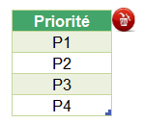

Date de fin réelle: | Notez la date de fin réelle de l'action suite à son achèvement effectif.
Etat: | Mettez à jour le statut de traitement que vous pouvez consulter depuis la feuille "paramètres". Notez que le changement de statut sur la feuille"Actions" se reflète par une couleur, pour le distinguer.
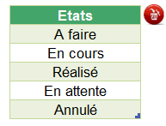

Commentaires: | Notez vos commentaires

A quoi sert le code couleur ?
Vert | La ligne est automatiquement coloriée en vert lorsque le statut passe en "réalisé". Lorsqu'une action passe au statut "réalisé", la ligne prend la couleur verte. Si dans ce cas, le pourcentage de réalisation était à moins de 100%, il sera mis à 100% automatiquement dès que vous passez au statut "réalisé". Et à contrario, si vous repassez du statut "réalisé" à un autre statut, le pourcentage de réalisation passe à 0%.
Rouge | Deux champs peuvent passer au rouge : la date planifiée, et la date de fin réelle. Date planifiée : cette date est en rouge lorsqu'elle est antérieure à la date du jour Date de fin réelle : cette date passe au rouge lorsqu'elle a dépassé la date planifiée. Elle reste au rouge même si elle a été réalisée en retard.
Orange | La date planifiée passe à la couleur orange lorsqu'elle se rapproche de la date du jour. Ici le seuil d'avertissement pris en compte est de 5 jours. Ainsi, si par exemple Date planifiée = 22/10/2021 sachant que la Date du jour (date d'aujourd'hui) = 18/10/2021. La date planifiée passera en orange.

II. Personnalisation du fichier
Feuille "Actions"
Pour ajouter une ligne à la fin du tableau, il suffit de copier la dernière ligne et la coller juste en-dessous.

Feuille "Paramétres"
Déverouiller la feuille à l'aide du mot de passe fourni
Si vous souhaitez modifier un élément dans le paramètrage, il faut utiliser le mot de passe fourni, comme montré dans la capture ci-après.

Ajout, suppression, ou modification d'un élément
Toute modification est possible depuis la feuille "Paramétres".
Pour ajouter un nouvel élément, il suffit de taper le nouveau libellé juste en dessous de la dernière ligne, comme montré dans la capture ci-dessous :
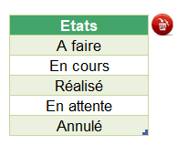
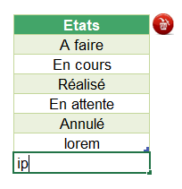

Pour supprimer un élément, il suffit de sélectionner la cellule à supprimer. Ensuite cliquez sur le bouton de suppression en rouge, comme montré dans la capture ci-dessous :
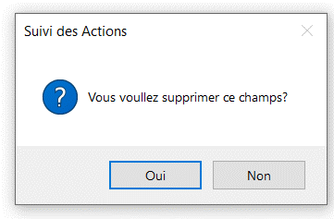

Pour simplement changer un libellé, il suffit de remplacer le libellé existant par le nouveau.

Modification du seuil d'avertissement
Vous pouvez définir votre propre seuil d'avertissement dans les paramètres. Pour ce faire, procédez comme suit :
1. Rendez-vous dans la feuille des paramétres 2. Remplacez la valeur existante par la nouvelle valeur

Ajout ou suppression d'une colonne
Si vous souhaitez ajouter ou supprimer une colonne qui se trouve après la colonne "Etat",
> Alors vous pouvez le faire directement sans rien changer dans les paramètres.
Par contre, si vous souhaitez ajouter une nouvelle colonne ou supprimer une colonne qui se trouve avant la colonne "Etat",
> Alors il faut d'abord dans la feuille "paramètres" pour ajuster l'ordre des colonnes mentionnées. Cet ajustement de l'ordre des colonnes est nécessaire pour le bon fonctionnement des macros. Voici comment procéder :

Dans la feuille des actions :

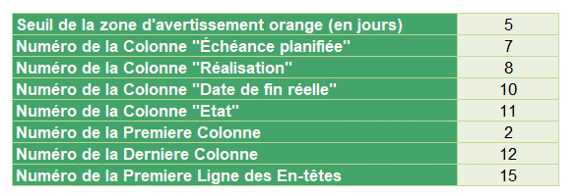
Dans les paramètres : Exemple : Ajout d'une colonne juste avant la colonne "Priorité" Mettre le chiffre 11 au lieu de 10 pour la colonne "Date de fin réelle" Puis 12 au lieu de 10 pour la colonne "Etat" Et enfin, 13 au lieu de 12 pour la colonne "Derniere colonne"

Actions
Suivi des Actions

 | Nom / Code projet | SAP30/CMRL |  |  |  |  |  | Date de création | 2022-04-02

 | Référence | Programme PG01/Portfolio PF02 |  |  |  |  |  | Date de la version | 2022-04-29

 | Chef de projet | Mme.Dupont |  |  |  |  |  | Numéro de version | V1.2

 | Service/Organisation | Marketing/ Société XY

# | Action | Origine | Responsable | Échéance planifiée | Réalisation | Priorité | Date de fin réelle | Etat | Commentaires
1 | Estimation charge de travail SAP30 | Etude d'opportunité | Centre de compétence SAP | 2022-10-30 | 100% | P3 | 28/11/2022 | Réalisé | Estimation des ressources nécessaires
2 | Estimation des coûts infrastructure | Etude d'opportunité | Daniel Château | 2022-12-17 | 0% | P3 |  | En cours | Peut impacter le budget
3 | Estimation des coût de licences | Etude d'opportunité | Daniel Château | 2022-04-06 | 100% | P1 | 2022-04-05 | Annulé | Besoin pour l'estimation budgétaire
4 | Estimation coûts salariaux | Etude d'opportunité | Ressources Humaines | 2022-04-07 | 100% | P1 | 2022-04-07 | Réalisé | Complète les besoins du budget
5 | Approbation de l'Etude d'opportunité | Etude d'opportunité | Comité de direction | 2022-05-12 | 0% | P1 |  | A faire | Approbation unanime
6 | Préparation de la charte projet | Charte | Chantal Dupont | 2022-04-16 | 100% | P1 | 2022-04-16 | Réalisé | Template et recueil des besoins d'informations
7 | Estimation coûts/délais fonctionnels Finances | Charte | Monique Davant | 2022-04-16 | 0% | P1 |  | En attente | Besoins fonctionnels estimés
8 | Estimation coûts/délais fonctionnels Ventes | Charte | Denise Attali | 2022-04-16 | 100% | P1 | 2022-04-16 | Réalisé | Besoins fonctionnels estimés
9 | Estimation coûts/délais fonctionnels Achats | Charte | Jean Albert | 2022-04-16 | 0% | P1 |  | En attente | Besoins fonctionnels estimés
10 | Estimation coûts/délais fonctionnels Logistique | Charte | Eric Duteil | 2022-04-16 | 100% | P1 | 2022-04-16 | Réalisé | Besoins fonctionnels estimés
11 | Macro planning | Charte | Chantal Dupont | 2022-04-29 | 100% | P1 | 2022-04-16 | Réalisé | Selon estimation des experts
12 | Rédaction de la Charte Projet | Charte | Chantal Dupont / Olivier Robespierre | 2022-04-29 | 100% | P1 | 2022-04-29 | Réalisé | Revue et corrigée. Envoi par mail le 29-04-21 au comité de direction pour préparation à la réunion du 30-04-21.
13 | Approbation de la Charte Projet | Charte | Comité de direction | 2022-04-30 | 20% | P1 |  | En attente | Réunion planifiée et confirmée
14 | Support réunion de lancement | Gestion Projet | Chantal Dupont / Olivier Robespierre | 2022-04-29 | 0% | P2 |  | A faire
15 | Expression des besoins | Gestion Projet | Chantal Dupont | 2022-06-29 | 0% | P2 |  | A faire
16 | Matrice des exigences | Gestion Projet | Chantal Dupont | 2022-06-29 |  | P2 |  | A faire
17 | Cahier des charges | Gestion Projet | Chantal Dupont / Coordinateurs SAP | 2022-06-29 |  | P2 |  | A faire
18 | Plan de projet | Gestion Projet | Chantal Dupont | 2022-06-29 |  | P2 |  | A faire
19 | Plan de charge | Gestion Projet | Chantal Dupont | 2022-06-29 |  | P2 |  | A faire
20 | Registre des problèmes et risques | Gestion Projet | Chantal Dupont / Coordinateurs SAP | 2022-06-29 |  | P2 |  | A faire
21 | Registre des parties prenantes | Gestion Projet | Chantal Dupont / Olivier Robespierre / Coordinateurs SAP | 2022-06-29 |  | P2 |  | A faire
22 | Conception générale Finances | Planification | Monique Davant | 2022-05-28 |  | P3 |  | A faire | Action JC au 24/10 : Philipe cherche un exemple de tableau sur les codes pour montrer le rendu de la différence avec des tableaux Au 06/11 ; Limitation émise sur le sujet, pour le bilan Prérequis JC => Charger des contenus
23 | Conception générale Ventes | Planification | Denise Attali | 2022-05-28 |  | P3 |  | A faire
24 | Conception générale Achats | Planification | Jean Albert | 2022-05-28 |  | P3 |  | A faire
25 | Conception générale Logistique | Planification | Eric Duteil | 2022-05-28 |  | P3 |  | A faire
26 | Conception générale Infrastructure | Planification | Daniel Château | 2022-05-28 |  | P3 |  | A faire
27 | Conception générale Production | Planification | Jacques Meunier | 2022-05-28 |  | P3 |  | A faire
28 | Rédaction du cahier des charges | Planification | Chantal Dupont | 2022-06-29 |  | P3 |  | A faire
29 | Etablissement du Planning | Planification | Chantal Dupont | 2022-06-29 |  | P3 |  | A faire
30 | Etablissement Plan de Communication | Planification | Bernard Dupuis | 2022-06-29 |  | P3 |  | A faire
31 | Approbation Cahier des charges et Planning | Planification | Comité de direction | 2022-06-30 |  | P3 |  | A faire

